PASAPORTE
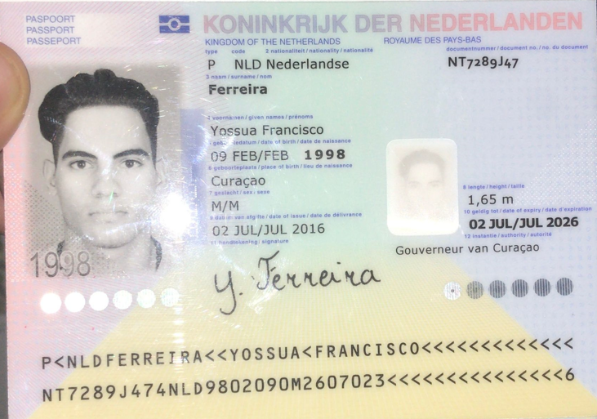
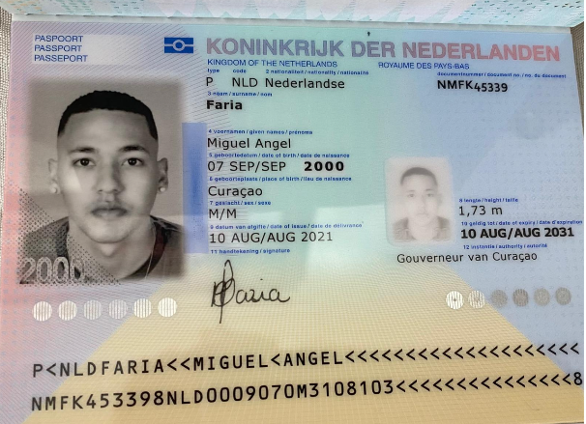

Nombre | Yossua | Nombre | Miguel
Nombre | Francisco | Nombre | Angel
Apellido | ⁠Ferreira | Apellido | Faria
Pasaporte | NT7289J47 | Pasaporte | NMFK45339
Fecha de nacimiento | ⁠09 feb 1998 | Fecha de nacimiento | 2000-09-07
Edad | 27 | Edad | 24
Estado civil | Soltero
Dirección |  |  | 59996690097
País | Curacao |  | miguelangel_4567@hotmail.com
Email: | yoferr39@gmail.com
Teléfono | 599 9 521 8487
Profesión
RH | A positivo
Seguro | Solamente SVB.
Peso | 79kg
Altura | 1.68
Idioma | ⁠Papiamento, Español
Estadia
Salud | Paciente masculino de 27 años con un cuadro clínico de casi 3 años de evolución consistente en un traumatismo craneoencefálico al caer desde su propia altura tras resbalar en las escaleras de un barco donde trabajaba, con posterior herida abierta que requirió sutura y tratamiento médico en urgencias, sin complicaciones aparentes. Un mes después, se le realizó una radiografía de cráneo y todo salió normal, sin signos de fractura, Persistió con cefalea durante dos semanas, sin visión borrosa. No presentó pérdida de consciencia. No presentó otorraquia. Posteriormente, no presentó disfagia para sólidos ni líquidos, Luego, presentó molestias en el cuello y dolor de espalda que se extiende desde la región cervical hasta la lumbosacra. Se le realizaron dos series de radiografías de columna y una resonancia magnética de toda la columna, con resultados normales. No consultó con un fisiatra. No se le realizó electromiografía. Actualmente, no hay irradiación del dolor a los brazos, pero sí a las piernas, con parestesias de igual intensidad en ambos lados

CONFIRMACION DE CITAS

INTERNISTA |  |  | ELECTROMIOGRAFIA | FISIATRIA

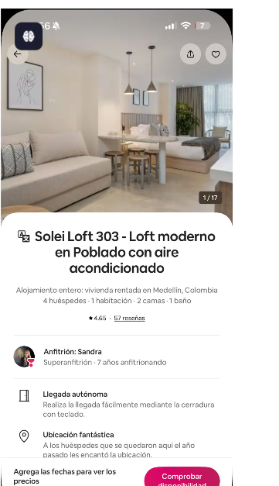

 |  | HOTEL

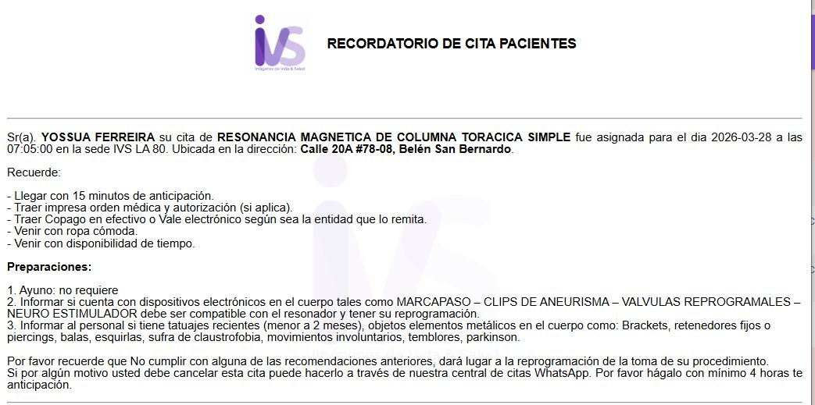
 | TOMOGRAFIA DE CRANEO |  | RESONANCIA MAGNETICA DE COLUMNA LUMBAR |  | RESONANCIA MAGNETICA DE COLUMNA TORAXICA
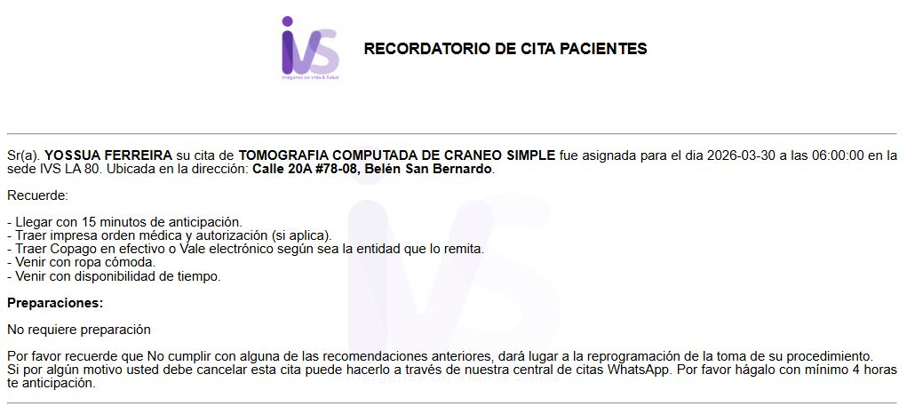
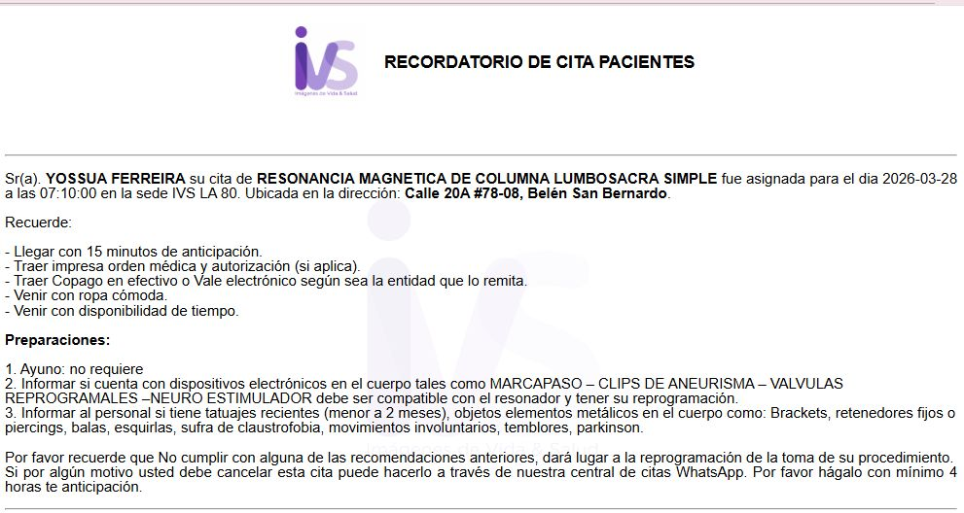

 |  |  | LLAMADA CITA ANESTECIA

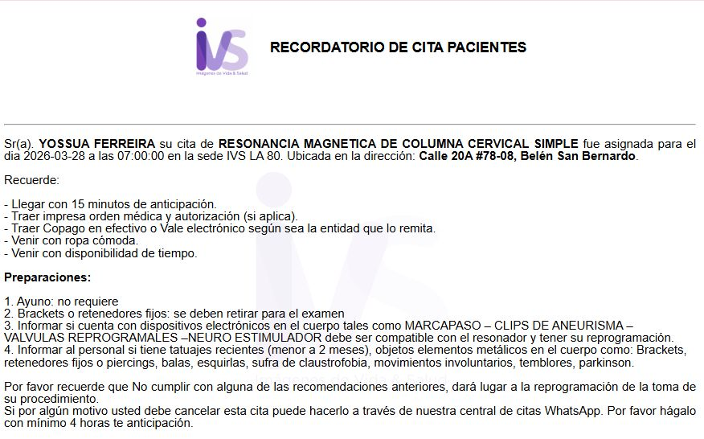

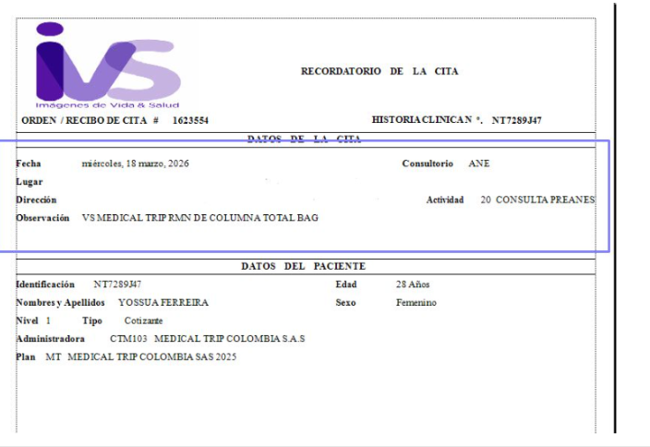

 | CITA CON NEUROCIRUGIA

Vuelo
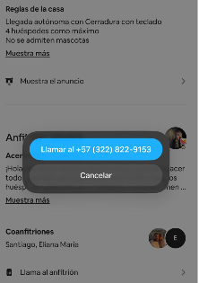
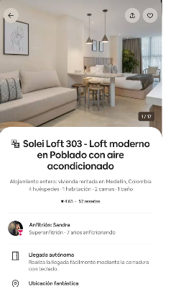
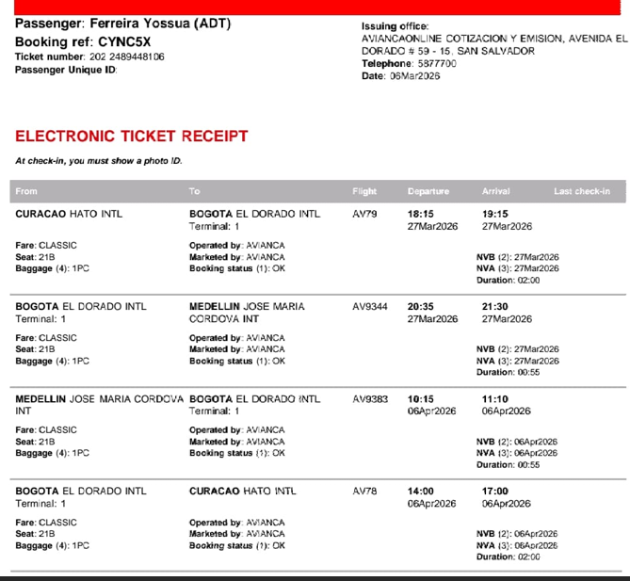
 |  | Apto. 303
CYNC5X | 27 de MARZO al 6 DE ABRIL | Calle 12, 43e-45,, Medellín, SOLEI LOFT

